Introducción
Plantilla: cuestionario de preparación para el ESPR

Introducción
Esta plantilla te permitirá comprobar si el proceso de tu empresa está bien enfocado para cumplir con el Reglamento de Ecodiseño para Productos Sostenibles (ESPR, UE 2024/1781).
A través de una serie de preguntas estructuradas, podrás evaluar el grado de preparación de tus procesos de fabricación, trazabilidad, diseño y gestión de datos frente a las exigencias del reglamento.
Al finalizar, te recomendaremos algunos pasos a seguir para avanzar hacia el cumplimiento total y aprovechar las oportunidades competitivas que ofrece la transición a productos sostenibles.

Cómo utilizar esta plantilla
En la hoja "Cuestionario", responde a todas las preguntas seleccionando la respuesta en la columna B en una escala del 1 al 3.
1 = No implementado
2 = Parcialmente implementado
3 = Totalmente implementado
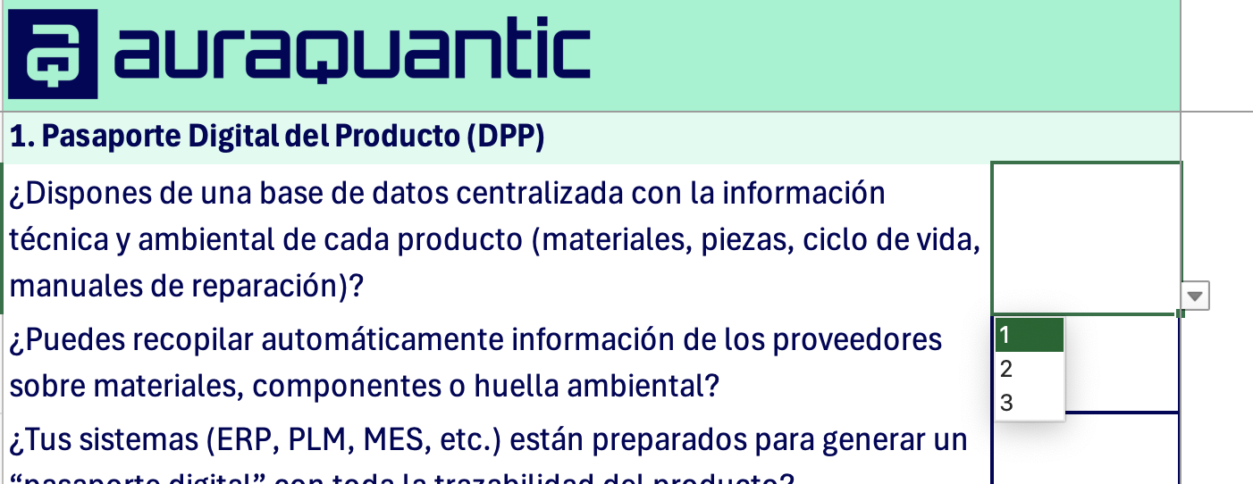

Cuando termines de responder a todas las preguntas, haz click en "Ir a la evaluación" para ver tus resultados y recomendaciones para los próximos pasos.

Comenzar

Cuestionario
1. Pasaporte Digital del Producto (DPP)
¿Dispones de una base de datos centralizada con la información técnica y ambiental de cada producto (materiales, piezas, ciclo de vida, manuales de reparación)?
¿Puedes recopilar automáticamente información de los proveedores sobre materiales, componentes o huella ambiental?
¿Tus sistemas (ERP, PLM, MES, etc.) están preparados para generar un “pasaporte digital” con toda la trazabilidad del producto?

2. Transparencia y trazabilidad en la cadena de suministro
¿Conoces el origen de las materias primas y piezas utilizadas en tus productos?
¿Verificas el cumplimiento ambiental y social de tus proveedores (p. ej., reciclabilidad, sustancias restringidas, certificados)?
¿Dispones de un sistema que alerte automáticamente ante proveedores sin documentación de sostenibilidad o con incumplimientos?

3. Diseño y desarrollo de producto
¿Tu equipo de ingeniería integra criterios de durabilidad, desmontaje, reparabilidad y reciclaje en las especificaciones de diseño?
¿Se realizan revisiones de ecodiseño antes de aprobar un nuevo producto o modificación?
¿Dispones de un registro auditable de las decisiones de diseño (materiales, procesos, impactos) vinculado al cumplimiento normativo?

4. Producción y gestión de stock no vendido
¿Monitorizas el destino de los productos no vendidos, devoluciones o excedentes (reutilización, reparación, reciclaje)?
¿Tienes políticas para evitar la destrucción de productos o materiales no vendidos?
¿Puedes generar automáticamente informes sobre la gestión y valorización de estos excedentes?

5. Seguimiento, datos y reportes
¿Dispones de indicadores de sostenibilidad (energía, residuos, materiales reciclados, CO₂) integrados en tus sistemas de producción?
¿Puedes generar informes de cumplimiento para autoridades o clientes de forma automática (sin depender de hojas de cálculo de Excel manuales)?
¿Tu sistema registra automáticamente quién crea, modifica o aprueba cada dato, y conserva un historial de cambios?

6. Coordinación interna y cumplimiento
¿Los departamentos de I+D, calidad, compras, producción y sostenibilidad trabajan sobre la misma plataforma o sistema de información?
¿Los procesos de verificación de cumplimiento están automatizados o requieren intervención manual (correo, hojas de cálculo)?
¿Existen responsables claramente asignados para cada fase del cumplimiento del ESPR?

Ir a la evaluación

Evaluación
Puntuación total | 0
 |  | En riesgo | En progreso | Preparado
 |  | Tu empresa presenta riesgos significativos de incumplimiento con los futuros requisitos del ESPR. Los procesos clave (trazabilidad, ecodiseño, gestión de datos o control de proveedores) aún no están sistematizados, y puede faltar información crítica para construir el Pasaporte Digital del Producto (DPP) o demostrar conformidad ante una auditoría. Recomendaciones: -Nombra un responsable interno o equipo para coordinar el cumplimiento de sostenibilidad y ecodiseño -Empieza a recopilar la información básica de tus productos: materiales, componentes, reparabilidad, reciclabilidad y consumo energético -Define un formato estándar de ficha de producto, que pueda convertirse más adelante en un DPP -Evalúa herramientas digitales que te ayuden a automatizar procesos y trazabilidad | Tu empresa ya tiene procesos de sostenibilidad y trazabilidad en marcha, pero no todos están integrados ni automatizados. Probablemente dispones de información útil, pero aún no está estructurada para cumplir los requisitos de datos, verificabilidad y documentación que exige el ESPR. Recomendaciones: -Estandariza tus métricas (durabilidad, reparabilidad, reciclabilidad, contenido reciclado, sustancias restringidas) para que sean medibles y comparables -Centraliza la información en una base de datos conectada con tus sistemas de diseño o producción (ERP/PLM) -Implanta flujos de validación y aprobación de datos, de modo que se registre quién crea, revisa y aprueba cada información -Realiza un piloto del Pasaporte Digital del Producto para una línea de productos, validando la calidad y completitud de la información -Refuerza la relación con tus proveedores clave, exigiendo datos verificables sobre materiales y sostenibilidad | Tu empresa está muy bien posicionada para cumplir con el ESPR. Cuentas con procesos sólidos de trazabilidad, gobernanza de datos y ecodiseño, y estás preparada para adoptar el Pasaporte Digital del Producto cuando se publique la normativa sectorial correspondiente. Recomendaciones: -Realiza una auditoría interna para verificar la coherencia y completitud de tus datos de producto frente a los requisitos del ESPR -Amplía la cobertura del sistema a todas tus líneas de producto -Automatiza la generación de reportes y controles de calidad del dato ambiental y de diseño -Participa activamente en iniciativas sectoriales o pilotos del Pasaporte Digital, para influir en estándares y buenas prácticas -Comunica tu nivel de preparación a clientes y socios comerciales como un valor competitivo y de transparencia
En riesgo

Tu empresa presenta riesgos significativos de incumplimiento con los futuros requisitos del ESPR. Los procesos clave (trazabilidad, ecodiseño, gestión de datos o control de proveedores) aún no están sistematizados, y puede faltar información crítica para construir el Pasaporte Digital del Producto (DPP) o demostrar conformidad ante una auditoría. Recomendaciones: -Nombra un responsable interno o equipo para coordinar el cumplimiento de sostenibilidad y ecodiseño -Empieza a recopilar la información básica de tus productos: materiales, componentes, reparabilidad, reciclabilidad y consumo energético -Define un formato estándar de ficha de producto, que pueda convertirse más adelante en un DPP -Evalúa herramientas digitales que te ayuden a automatizar procesos y trazabilidad

¿Necesitas ayuda?

